상품제안서
레고 컬러머그 330ml | 상품코드: S28069

 |  |  |  |  |  |  | 02-713-8555 | www.synergygift.co.kr
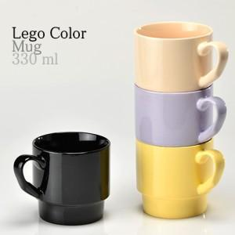

【상세/제작정보】 | 레고 컬러머그330ml 재 질 : 도자기 색 상 : 연베이지, 바닐라옐로우, 바이올렛, 시크블랙 사이즈 : 지름8.7 높이8.5cm 용 량 : 330ml(11온스) 원산지 : 중국oem

【인쇄/포장옵션】 | 실크 / 1p무지케이스

【공급단가】 | 수량 | 100~ | 300~ | 500~ | 1,000~ | 3,000~
*VAT별도 | 단가 | 2,760원 | 2,660원 | 2,560원 | 2,460원 | 2,390원

【상품 URL】 | https://www.synergygift.co.kr:443/src/goods_detail.php?gdno=28069

